ASBU.İAŞ.01

ANKARA SOSYAL BİLİMLER ÜNİVERSİTESİ
Strateji Geliştirme Daire Başkanlığı

 |  |  | Döküman Numarası: |  | İAŞ-001
 |  |  | İlk Yayın Tarihi:
 |  |  | Revizyon Tarihi:
 |  |  | Revizyon No:
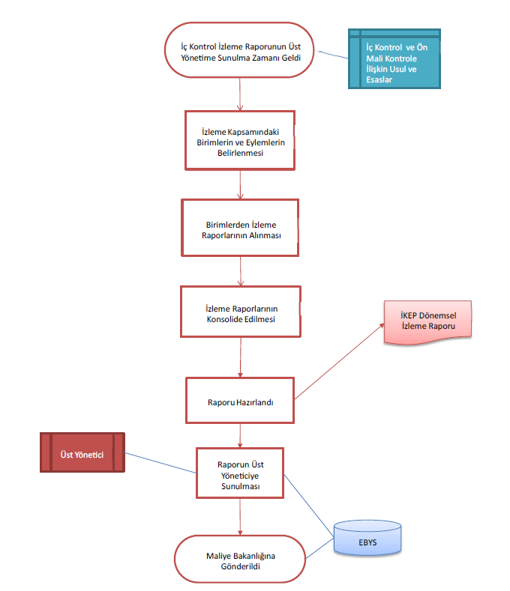
Sorumlular | İç Kontrol Eylem Planı İzleme İş Akış Süreci |  |  |  | Doküman

Strateji Geliştirme Daire Başkanlığı |  |  |  |  | İç kontrol sisteminin genel şartlara uyumunun boşluk analizi ile ölçülmesi ve eksik alanlar için eylem planı raporlamasının yapılması

Harcama Birimleri |  |  |  |  | Boşluk analizi sonuçlarına göre belirlenen uyum şartlarının karşılanma oranı ve eylem planı izleme raporlarının tamamlanma hızı

Strateji Geliştirme Daire Başkanlığı |  |  |  |  | Genel şartlara uyumun kontrolü, boşluk analizi yapılması, gerekli hallerde eylem planı hazırlanması ve sonuçların raporlanması

Üst Yönetici |  |  |  |  | Boşluk analizi sonuçlarının bildirilmesi ve eylem planı kararlarının birimlere duyurulmasını sağlayan resmi onay yazıları

Üst Yönetici |  |  |  |  | Mevcut durumun tespiti için yapılan ön analizler, çalışma notları ve henüz onaylanmamış taslak eylem planı dökümleri

Strateji Geliştirme Daire Başkanlığı |  |  |  |  | Üst yönetici tarafından onaylanmış, uygulanabilirliği kesinleşmiş ve izleme takvimine bağlanmış resmi eylem planı kayıtları

Üst Yönetici |  |  |  |  | Uygulama sonuçlarının değerlendirildiği, izleme sürecinin tamamlandığı ve arşive kaldırılan resmi iç kontrol yönetim dosyası

Strateji Geliştirme Daire Başkanlığı

HAZIRLAYAN |  |  |  |  | ONAYLAYAN

Adres: | Hükümet Meydanı No: 2 06050 Ulus, Altındağ/ANKARA | Telefon |  | 0312 596 44 44-45
 |  | İnternet Adresi |  | www.asbu.edu.tr
 |  | E-Posta |  | bilgi@asbu.edu.tr

